Nadere informatie energierally
Nadere informatie over de energierally’s

De energierally’s over de energietransitie worden gehouden op:
Maandag 29 oktober à, Velswijk, buurthuis D’n Draejer, Velswijkweg 50
Dinsdag 6 november à Toldijk, Flophouse, Hoogstraat 15
Maandag 12 november à Vorden, Kulturhus, Raadhuisstraat 6
Maandag 19 november à Drempt, Dorpshuis, Kerkstraat 89
Maandag 26 november à Halle, zaal Nijhof, Dorpsstraat 13

Programma (voorlopig):
19.30 uur | Inloop met koffie/thee en koek

20.00 uur | Opening door Eric de Kruik, gesprekleider

20.10 uur | Interview lid Energiecoöperatie en ondernemer

20.20 uur | Opgave energietransitie/Energiemix, Rijk van Voskuilen van bureau
Overmorgen

20:30 uur | Uitleg kaart en plakken

20.35 uur | Deeltafels (max 8 mensen per tafel):
 |  | 1. Duurzame energieopwekking
 |  | 2. Energiebesparing woningen
 |  | 3. Aardgasvrije huizen en dorpen
 |  | 4. Duurzame mobiliteit
 |  | 5. Duurzaam ondernemen
 |  | 6. Spel Energiemix

21.30 uur | Plenair ophalen deeltafels: grootste kansen en grootste knelpunten om te
versnellen per tafel

21.45 uur | Kort interview wethouder Paul Hofman

22:00 uur | Afronding en vervolgstappen

De onderwerpen van de deeltafel zijn:
 | 1. Duurzame energieopwekking
 | 2. Energiebesparing woningen
 | 3. Aardgasvrije huizen en dorpen
 | 4. Duurzame mobiliteit
 | 5. Duurzaam ondernemen
 | 6. Spel Energiemix

De tafels worden op de volgende manier gedaan:

20.35 uur | Deeltafels 1 t/m 5 (max 8 mensen per tafel):
15 min
Korte kennismakingsronde met associaties/droombeelden. Om iedereen aan het woord te laten starten we met het op tafel leggen van diverse foto’s die iets te maken hebben met duurzaamheid, technologische ontwikkelingen maar ook met emoties zoals verbazing, verwachting, teleurstelling, angst, boosheid etc.
Iedereen mag (net als de geïnterviewden hebben gedaan) 1 foto uitkiezen met de vraag:
Waar denk je aan bij de toekomst van duurzame mobiliteit/verplaatsen (etc).. Wat is jouw droom

Vervolgens de vraag om op de achterkant drie woorden op te schrijven waarom je die afbeelding hebt gekozen. Daarna vragen we iedereen hun gekozen foto te laten zien en de drie woorden die ze hebben opgeschreven. Als men wil mag men ook een korte toelichting geven op de keuze en op de woorden.
Tevens de gelegenheid om jezelf voor te stellen en de vraag wat doe jij al in de energietransitie.

Tafel 1-5
30 min
Per tafel ligt een A1-A2 Papier op tafel met in het midden het thema en daarom heen een aantal vragen. Per vraag ongeveer 5 minuten bespreken, waarbij deelnemers middels post-its gedachten en opmerkingen kunnen aanbrengen en daarover iets kunnen zeggen. Voorbeeld:

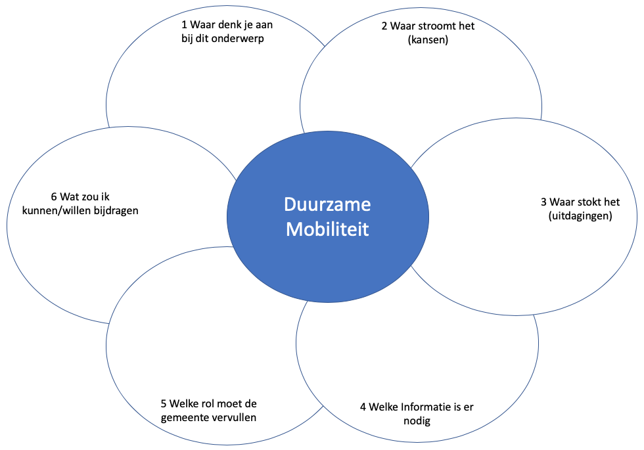
5-10 min (voor tafels 1-5)
Het gesprek groepsgewijs samenvatten om te kijken of de gespreksleider de sfeer, de gemeenschappelijkheden maar ook de tegenstellingen goed op het netvlies heeft voor de plenaire terugkoppeling.

Tafel 6
30 min
Met gebruik van de tooling van Overmorgen is de opdracht om te komen tot een optimale middelenmix. Hoe werkt dat en waar loop je tegenaan.

5-10 min
Het gesprek groepsgewijs samenvatten om te kijken of de gespreksleider de sfeer, de gemeenschappelijkheden maar ook de tegenstellingen goed op het netvlies heeft voor de plenaire terugkoppeling.

21.30 uur | Plenair ophalen deeltafels: grootste kans en grootste knelpunt om te versnellen per tafel (door tafelbegeleider of een deelnemer)

